Photos
Avant travaux |  | Après travaux
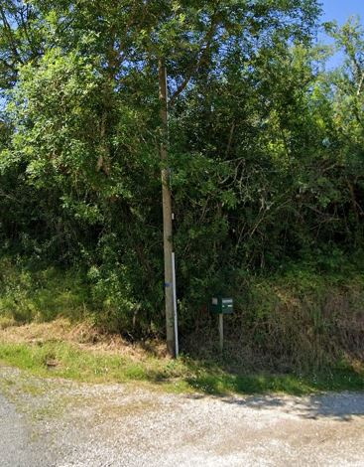 | 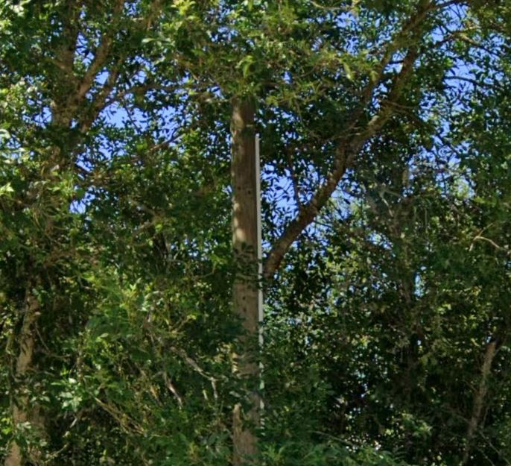
0562047_1.jpg | 0562047_2.jpg

